1. GPIO 테스트
보드 테스트

 | GPIO 테스트
 | 방법 | MCU의 GPIO를 전부 Toggle 한다.
 | 통과 조건 | 1. GPIO 출력 레지스터를 전부 UART로 출력한다.
 |  | 2. GPIO 출력을 오실로 스코프로 확인한다.

 | 비고 | GPIO 출력에 이상이 없을 경우 오실로 스코프 캡쳐는 없어도 됨

 | 출력 결과
 | 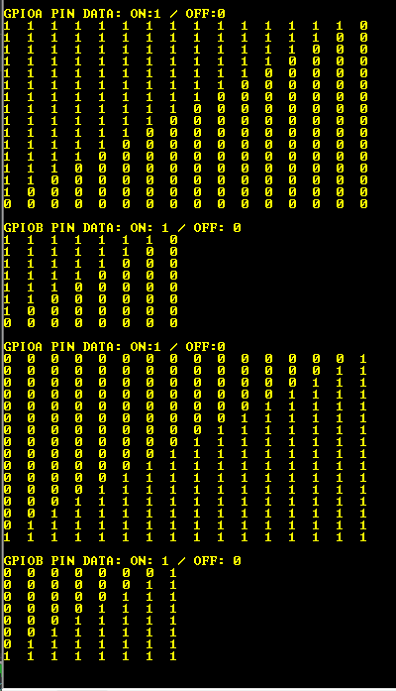

 | 결과 | 통과

2. 자극 펄스 PWM 테스트
자극 펄스 PWM 테스트
방법 | 버튼의 입력으로 PWM 시작 및 멈춤을 제어한다.
통과 조건 | 1. 버튼을 누를 때 상태가 이상하게 바뀌지 않을 것
 | 2. PWM 파형이 나갈 것
 | 3. PWM 펄스 형태가 반전된 형태가 아닐 것
 | 4. PWM 펄스 관련 파라미터를 UART로 세팅 할 수 있을 것
 | 5. PWM 펄스 시작부분부터 정상적으로 나갈 것
비고 | 보드 측정 지점은 아래와 같음
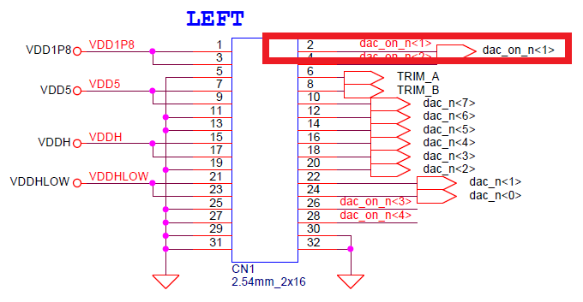
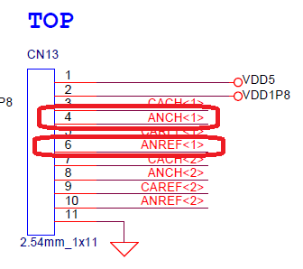

출력 결과
PWM 설정값 확인 | 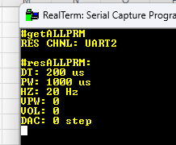 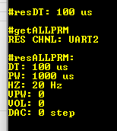
PWM 펄스 폭 | 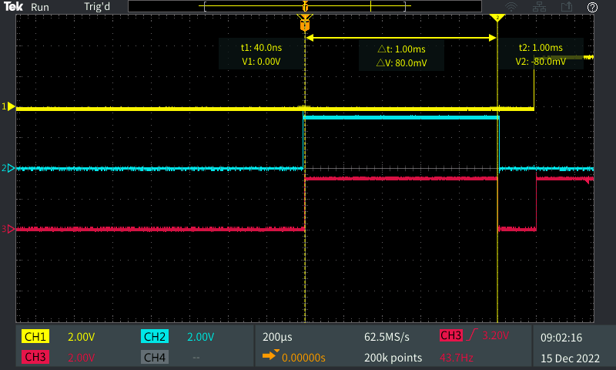
PWM 데드 타임 | 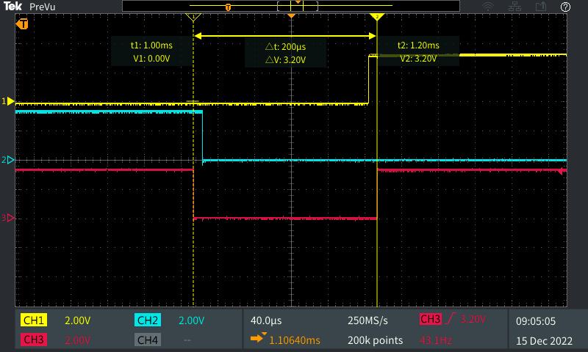
PWM Hz | 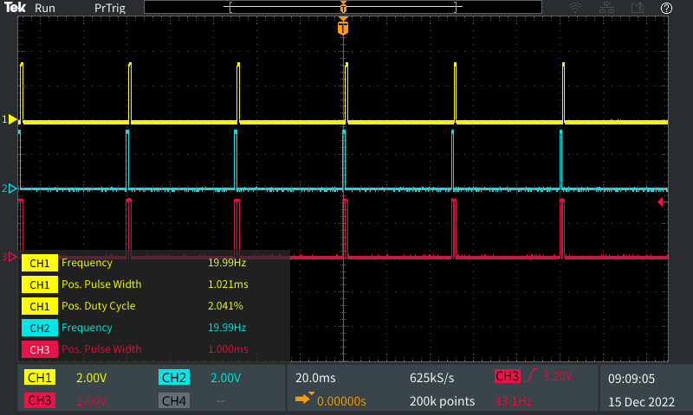
자극 첫번째 펄스 | 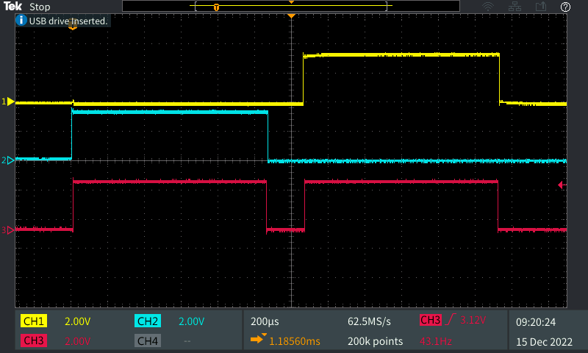
결과 | 통과
 |  | `

3. ADC 값 읽기 테스트
ADC값 읽기 테스트
방법 | 버튼 입력을 시작으로 ADC 값을 읽어 들여 UART로 출력한다.
통과 조건 | 1. 버튼을 누를 때 상태가 이상하게 바뀌지 않을 것
 | 2. 자극 펄스 PWM 테스트를 완전히 끝낼 것
 | 3. PWM 펄스가 나가는 상태에서 측정 할 것
 | 4. ADC를 DMA로 읽을 것
 | 5. 사용하는 ADC 채널이 2개일 것
 | 6. 오실로 스코프로 해당 지점을 측정하였을 때의 전압을 확인 할 것
 | 7. ADC 읽을 때 노이즈가 적을 것
비고 | 입력 전원은 1.8V이며 보드 측정 지점은 아래와 같음
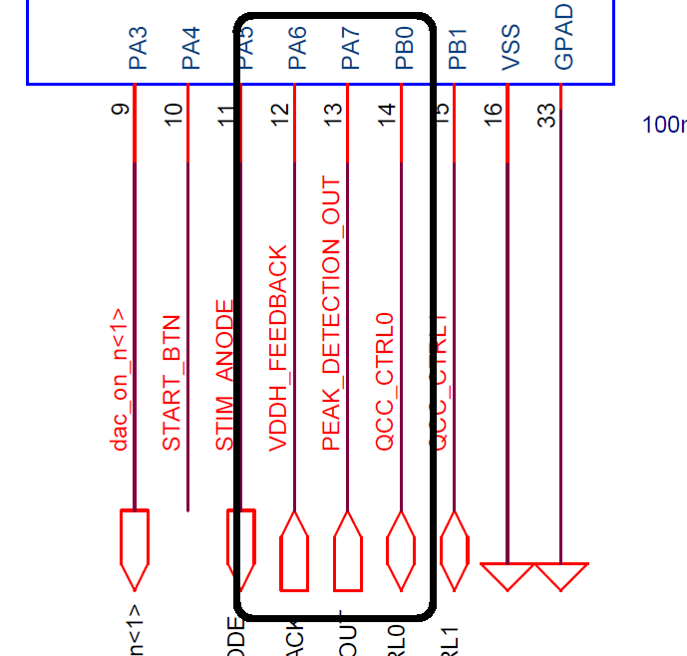

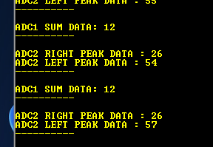

출력 결과
VEEH FEEDBACK | 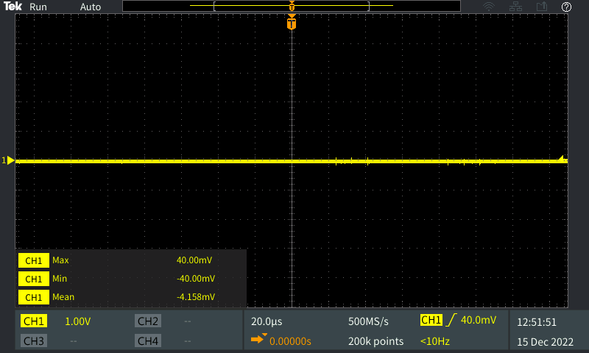
PEAKDETECTION R | 
PEAKDETECTION L | 
결과 | 통과

4. UART 통신 테스트
ADC값 읽기 테스트
방법 | 여러 채널의 UART의 통신 테스트를 한다.
통과 조건 | 1. UART 명령어를 입력하여 반응하는지 확인한다.
 | 2. UART 각 채널에서 명령어를 보낼 때 모든 채널에서 응답 메시지가 나와야한다.
 | 3. UART 채널 오류가 없어야 한다.
 | 4. UART1개의 채널에서 키보드로 입력을 할 때 다른채널에서 입력한 값이 나와야 한다.

비고 | 입력 전원은 1.8V이며 통신 핀은 다움과 같음

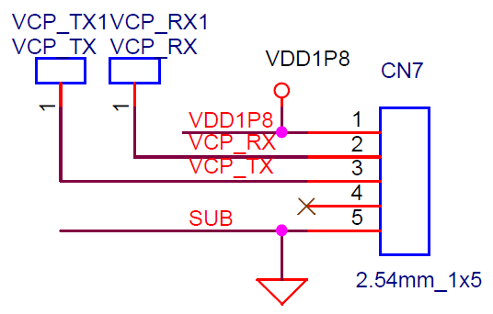
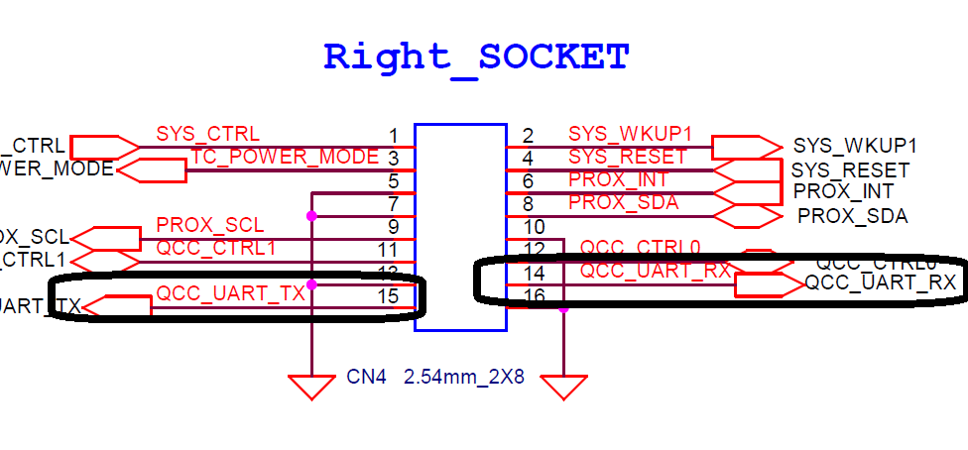

출력 결과
UART 출력 결과 | 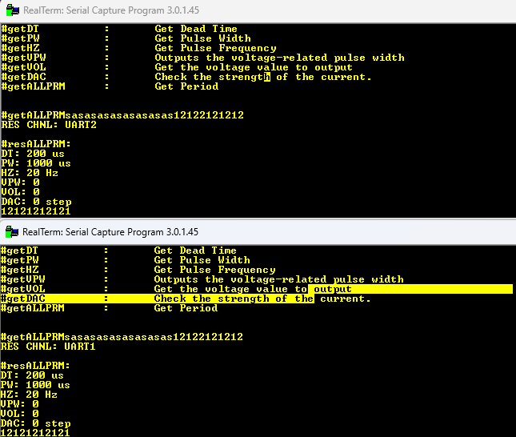
결과 | 통과

